十六进制指令生成表
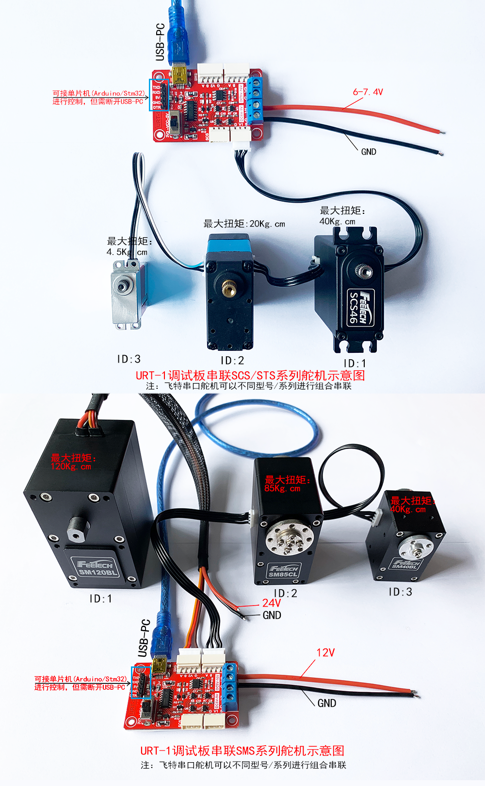
 | 1、 | PING 总线上舵机指令生成
 | 2、 | EPROM解锁指令
 | 3、 | 修改ID号指令
 | 4、 | 输出扭矩使能与自动较正指令
 | 5、 | 位置模式控制转动指令(无加速度)
 | 6、 | 位置模式控制转动指令(含加速度)
 | 7、 | 修改舵机工作模式指令
 | 8、 | 恒速正反转速度指令
 | 9、 | 读当前位置指令
 | 10、 | 清除当前圈数指令
 | 11、 | 写两个节字数据指令
 |  | 以上指令仅为初次快速使用飞特串行舵机，并帮助用户理解串行协议的指令包格式
 |  | 将以下生成十六进制指令复制出来到TXT文档中清除格式，然后再复制到串口助手发送

 |  | PING 总线上舵机指令生成
 |  |  |  |  |  |  | 输入范围
 |  |  |  | 输入控制参数 |  | 十进制输入 | STS
 |  |  |  | ID号 |  | 254 | 0-253
 |  |  |  | PING指令 |  | 1

 |  | SCS-STS-SMS系列 | 包头 |  | ID号 | 指令包数据长度 | 指令 | 校验码
 |  | 十六进制 | FF | FF | FE | 02 | 01 | FE
 |  | 十进制 | 255 | 255 | 254 | 2 | 1 | 254
 |  | 生成十六进制指令 | FF FF FE 02 01 FE

 |  | 修改ID前需要发此解锁指令，否则ID号掉电不保存
 |  |  |  |  |  |  | 输入范围
 |  |  |  | 输入控制参数 |  | 十进制输入
 |  |  |  | ID号 |  | 1 | 0-254 | 广播ID为254
 |  |  |  | 写指令 |  | 3
 |  |  |  | 锁标志首地址 |  | 55 | SCS 48 | STS SMS 55
 |  |  |  | 写入数值 |  | 0 | 1-上锁 | 0-解锁
 |  | 修改ID解锁写指令
 |  | STS-SMS系列 | 包头 |  | ID号 | 指令包数据长度 | 指令 | 写入首地址 | 写入数值 | 校验码
 |  | 十六进制 | FF | FF | 01 | 04 | 03 | 37 | 00 | C0
 |  | 十进制 | 255 | 255 | 1 | 4 | 3 | 55 | 0 | 192
 |  | 生成十六进制指令 | FF FF 01 04 03 37 00 C0

 |  | 修改ID号指令
 |  |  |  | 修改ID号指令 |  |  | 输入范围
 |  |  |  | 输入控制参数 |  | 十进制输入
 |  |  |  | ID号 |  | 1 | 0-254 | 广播ID为254
 |  |  |  | 写指令 |  | 3
 |  |  |  | ID首地址 |  | 5
 |  |  |  | 写入数值 |  | 2 | 0-253
 |  | 修改ID号写指令
 |  | SCS-STS-SMS系列 | 包头 |  | ID号 | 指令包数据长度 | 指令 | 写入首地址 | 写入数值 | 校验码
 |  | 十六进制 | FF | FF | 01 | 04 | 03 | 05 | 02 | F0
 |  | 十进制 | 255 | 255 | 1 | 4 | 3 | 5 | 2 | 240
 |  | 生成十六进制指令 | FF FF 01 04 03 05 02 F0

 |  | 输出扭矩使能与自动较正指令（任意当前位置自动较正为2048）
 |  |  |  | 当前位置较正为2048 |  |  | 输入范围
 |  |  |  | 输入控制参数 |  | 十进制输入 | SCS-STS-SMS系列 |  | STS-SMS系列
 |  |  |  | ID号 |  | 1 | 0-254 | 0-254 | 0-254
 |  |  |  | 写指令 |  | 3
 |  |  |  | 首地址 |  | 40
 |  |  |  | 开关力使能 |  | 0 | 1-打开 | 0-关闭 | 128-中位自动较准（只能在运行模式0位置伺服模式下使用)
 |  | 当前位置较正为2048
 |  | STS-SMS系列 | 包头 |  | ID号 | 指令包数据长度 | 指令 | 写首地址 | 写入数据 | 校验码
 |  | 十六进制 | FF | FF | 01 | 04 | 03 | 28 | 00 | CF
 |  | 十进制 | 255 | 255 | 1 | 4 | 3 | 40 | 0 | 207
 |  | 生成十六进制指令 | FF FF 01 04 03 28 00 CF

 |  | HTS任意位置较正为中位2048较正指令生成 |  |  |  |  |  |  | 较正前提条件：锁标志=0&&扭矩开关=0，直接操作中位校准内存地址条件为锁标志=0&&写入范围限制&&扭矩开关=0（不满足以上条件，参数写入成功，不进行中位校准流程，不存储EPROM）
 |  |  |  |  |  |  | 输入范围
 |  |  |  | 输入控制参数 |  | 十进制输入 | HTS
 |  |  |  | ID号 |  | 254 | 0-253
 |  |  |  | 中位较正指令 |  | 11

 |  | HTS系列 | 包头 |  | ID号 | 指令包数据长度 | 指令 | 校验码
 |  | 十六进制 | FF | FF | FE | 02 | 0B | F4
 |  | 十进制 | 255 | 255 | 254 | 2 | 11 | 244
 |  | 生成十六进制指令 | FF FF FE 02 0B F4

 |  | 位置模式控制转动指令(无加速度)
 |  |  |  |  |  |  | 输入范围
 |  |  |  | 输入控制参数 |  | 十进制输入 | STS-SMS系列 |  | SCS系列
 |  |  |  | ID号 |  | 1 | 0-253 | 单位(Unit) | 0-253
 |  |  |  | 写指令 |  | 3
 |  |  |  | 目标位置 |  | 2048 | 0-4095 | 0.088度 | 0-1023 | 0.21484375
 |  |  |  | 时间 |  | 0 | 位置模式下此参数无功能 |  | PWM模式
 |  |  |  | 目标速度 |  | 2000 | 0-3400 | 50=0.732rpm |  | 3400*0.732/50= | 50 | rpm

 |  |  |  |  |  |  |  |  |  |  | 无功能
 |  | STS-SMS系列 | 包头 |  | ID号 | 指令包数据长度 | 指令 | 写入首地址 | 位置低字节 | 位置高字节 | 时间低字节 | 时间高字节 | 速度低字节 | 速度高字节 | 校验码
 |  | 十六进制 | FF | FF | 01 | 09 | 03 | 2A | 00 | 08 | 00 | 00 | D0 | 07 | E9
 |  | 十进制 | 255 | 255 | 1 | 9 | 3 | 42 | 0 | 8 | 0 | 0 | 208 | 7 | 233
 |  | 生成十六进制指令 | FF FF 01 09 03 2A 00 08 00 00 D0 07 E9

 |  | SCS系列 | 包头 |  | ID号 | 指令包数据长度 | 指令 | 写入首地址 | 位置高字节 | 位置低字节 | 时间高字节 | 时间低字节 | 速度高字节 | 速度低字节 | 校验码
 |  | 十六进制 | FF | FF | 01 | 09 | 03 | 2A | 08 | 00 | 00 | 00 | 07 | D0 | E9
 |  | 十进制 | 255 | 255 | 1 | 9 | 3 | 42 | 8 | 0 | 0 | 0 | 7 | 208 | 233
 |  | 生成十六进制指令 | FF FF 01 09 03 2A 08 00 00 00 07 D0 E9
 |  |  | 01 06 00 80 08 00 8F E2
 |  | 位置模式控制转动指令(含加速度)
 |  |  |  |  |  |  | 输入范围
 |  |  |  | 输入控制参数 |  | 十进制输入 |  | 单位(Unit) | 多圈控制
 |  |  |  | ID号 |  | 1 | 0-253
 |  |  |  | 写指令 |  | 3
 |  |  |  | 加速度 |  | 50 | 0-255 | 8.878 度/s2
 |  |  |  | 目标位置 |  | 4095 | 0-4095 | 0.088度 | -30719~+30719 （正负7.5圈）
 |  |  |  | 空设0 |  | 0 | 位置模式下此参数无功能
 |  |  |  | 目标速度 |  | 2000 | 0-3400 | 50=0.732rpm

 |  |  |  |  |  |  |  |  |  |  |  | 无功能
 |  | STS-SMS系列 | 包头 |  | ID号 | 指令包数据长度 | 指令 | 写入首地址 | 加速度字节 | 位置低字节 | 位置高字节 | 时间低字节 | 时间高字节 | 速度低字节 | 速度高字节 | 校验码
 |  | 十六进制 | FF | FF | 01 | 0A | 03 | 29 | 32 | FF | 0F | 00 | 00 | D0 | 07 | B1
 |  | 十进制 | 255 | 255 | 1 | 10 | 3 | 41 | 50 | 255 | 15 | 0 | 0 | 208 | 7 | 177
 |  | 生成十六进制指令 | FF FF 01 0A 03 29 32 FF 0F 00 00 D0 07 B1

 |  | 修改舵机工作模式指令
 |  |  |  | 修改舵机工作模式 |  |  | 输入范围
 |  |  |  | 输入控制参数 |  | 十进制输入 | STS-SMS系列
 |  |  |  | ID号 |  | 1 | 0-254
 |  |  |  | 写指令 |  | 3
 |  |  |  | 首地址 |  | 77
 |  |  |  | 写入数据 |  | 0 | 0-位置 | 1-恒速 | 2-PWM | 3-步进
 |  | 修改舵机工作模式指令
 |  | STS-SMS系列 | 包头 |  | ID号 | 指令包数据长度 | 指令 | 写首地址 | 写入数据 | 校验码
 |  | 十六进制 | FF | FF | 01 | 04 | 03 | 4D | 00 | AA
 |  | 十进制 | 255 | 255 | 1 | 4 | 3 | 77 | 0 | 170
 |  | 生成十六进制指令 | FF FF 01 04 03 4D 00 AA

 |  | 恒速正反转速度指令
 |  |  |  |  |  |  | 输入范围
 |  |  |  | 输入控制参数 |  | 十进制输入 | STS-SMS系列
 |  |  |  | ID号 |  | 1 | 0-254
 |  |  |  | 写指令 |  | 3
 |  |  |  | 首地址 |  | 78 | 顺时针转 | 逆时针转 |  | 停止
 |  |  |  | 运行速度 |  | 16330 | 50~3400 | （50~3400）+32768 |  | 0
 |  | 恒速正反转速度指令（工作模式1，恒速模式下使用）
 |  | STS-SMS系列 | 包头 |  | ID号 | 指令包数据长度 | 指令 | 写入首地址 | 低字节 | 高字节 | 校验码
 |  | 十六进制 | FF | FF | 01 | 05 | 03 | 4E | CA | 3F | 9F
 |  | 十进制 | 255 | 255 | 1 | 5 | 3 | 78 | 202 | 63 | 159
 |  | 生成十六进制指令 | FF FF 01 05 03 4E CA 3F 9F

 |  | 读当前位置指令
 |  |  |  |  |  |  | 输入范围
 |  |  |  | 输入控制参数 |  | 十进制输入
 |  |  |  | ID号 |  | 1 | 0-254
 |  |  |  | 读指令 |  | 2
 |  |  |  | 首地址 |  | 56
 |  |  |  | 字节数 |  | 2 | 可以根据需要，参照内存表地址读取多个连续地址数据
 |  | 读位置指令
 |  | SCS-STS-SMS系列 | 包头 |  | ID号 | 指令包数据长度 | 指令 | 写入首地址 | 字节数 | 校验码
 |  | 十六进制 | FF | FF | 01 | 04 | 02 | 38 | 02 | BE
 |  | 十进制 | 255 | 255 | 1 | 4 | 2 | 56 | 2 | 190
 |  | 生成十六进制指令 | FF FF 01 04 02 38 02 BE

 |  | 清除当前圈数指令
 |  |  |  | 圈数清除指令 |  |  | 输入范围
 |  |  |  | 输入控制参数 |  | 十进制输入 | STS-SMS系列
 |  |  |  | ID号 |  | 1 | 0-254
 |  |  |  | 圈数清除指令 |  | 10
 |  | 圈数清除
 |  | STS-SMS系列 | 包头 |  | ID号 | 指令包数据长度 | 指令 | 校验码
 |  | 十六进制 | FF | FF | 01 | 02 | 0A | F2
 |  | 十进制 | 255 | 255 | 1 | 2 | 10 | 242
 |  | 生成十六进制指令 | FF FF 01 02 0A F2

 |  | 写两个节字数据指令
 |  |  |  | 修改ID号指令 |  |  | 输入范围
 |  |  |  | 输入控制参数 |  | 十进制输入
 |  |  |  | ID号 |  | 1 | 0-254 | 广播ID为254
 |  |  |  | 写指令 |  | 3
 |  |  |  | 数据首地址 |  | 31
 |  |  |  | 写入数值 |  | 10

 |  | STS-SMS系列 | 包头 |  | ID号 | 指令包数据长度 | 指令 | 写入首地址 | 写入数据 低字节 | 写入数据 高字节 | 校验码
 |  | 十六进制 | FF | FF | 01 | 05 | 03 | 1F | 0A | 00 | CD
 |  | 十进制 | 255 | 255 | 1 | 5 | 3 | 31 | 10 | 0 | 205
 |  | 生成十六进制指令 | FF FF 01 05 03 1F 0A 00 CD

同步写 |  | 位置模式同步写位置转动指令

 |  |  |  | 输入控制参数 |  | 十进制输入 |  |  | I
 |  |  |  | 同步写ID号 |  | 254
 |  |  |  | 同步写指令 |  | 131
 |  |  |  | 同步写首地址 |  | 42
 |  |  |  | 同步写字节数 |  | 6
 |  |  |  |  |  |  | 舵机ID1 | 舵机ID2 | 舵机ID3 | 舵机ID4
 |  |  |  |  | 舵机ID |  | 1 | 2 | 3 | 4
 |  |  |  |  | 目标位置 |  | 2048 | 2048 | 2048 | 2048
 |  |  |  |  | 时间 |  | 0 | 0 | 0 | 0
 |  |  |  |  | 目标速度 |  | 150 | 150 | 150 | 150

 |  | STS-SMS系列 | 包头 |  | ID号 | 指令包数据长度 | 指令 | 写入首地址 | 写字节数 | 舵机ID | 位置低字节 | 位置高字节 | 时间低字节 | 时间高字节 | 速度低字节 | 速度高字节 | 校验码
 |  | 十六进制 | FF | FF | FE | 20 | 83 | 2A | 06 | 01 | 00 | 08 | 00 | 00 | 96 | 00 | AC
 |  | 十进制 | 255 | 255 | 254 | 32 | 131 | 42 | 6 | 1 | 0 | 8 | 0 | 0 | 150 | 0 | 172
 |  |  |  |  |  |  |  |  | 十六进制 | 02 | 00 | 08 | 00 | 00 | 96 | 00
 |  |  |  |  |  |  |  |  | 十进制 | 2 | 0 | 8 | 0 | 0 | 150 | 0
 |  |  |  |  |  |  |  |  | 十六进制 | 03 | 00 | 08 | 00 | 00 | 96 | 00
 |  |  |  |  |  |  |  |  | 十进制 | 3 | 0 | 8 | 0 | 0 | 150 | 0
 |  |  |  |  |  |  |  |  | 十六进制 | 04 | 00 | 08 | 00 | 00 | 96 | 00
 |  |  |  |  |  |  |  |  | 十进制 | 4 | 0 | 8 | 0 | 0 | 150 | 0
 |  | 生成十六进制指令 | FF FF FE 20 83 2A 06 01 00 08 00 00 96 00 02 00 08 00 00 96 00 03 00 08 00 00 96 00 04 00 08 00 00 96 00 AC

同步写 |  | 位置模式同步写扭矩使能指令

 |  |  |  | 输入控制参数 |  | 十进制输入 |  |  | I
 |  |  |  | 同步写ID号 |  | 254
 |  |  |  | 同步写指令 |  | 131
 |  |  |  | 同步写首地址 |  | 40
 |  |  |  | 同步写字节数 |  | 1
 |  |  |  |  |  |  | 舵机ID1 | 舵机ID2 | 舵机ID3 | 舵机ID4
 |  |  |  |  | 舵机ID |  | 1 | 2 | 3 | 4
 |  |  |  |  | 扭矩开关 |  | 0 | 0 | 0 | 0

 |  | SCS-STS-SMS系列 | 包头 |  | ID号 | 指令包数据长度 | 指令 | 写入首地址 | 写字节数 | 舵机ID | 扭矩开关 | 校验码
 |  | 十六进制 | FF | FF | FE | 0C | 83 | 28 | 01 | 01 | 00 | 3F
 |  | 十进制 | 255 | 255 | 254 | 12 | 131 | 40 | 1 | 1 | 0 | 63
 |  |  |  |  |  |  |  |  | 十六进制 | 02 | 00
 |  |  |  |  |  |  |  |  | 十进制 | 2 | 0
 |  |  |  |  |  |  |  |  | 十六进制 | 03 | 00
 |  |  |  |  |  |  |  |  | 十进制 | 3 | 0
 |  |  |  |  |  |  |  |  | 十六进制 | 04 | 00
 |  |  |  |  |  |  |  |  | 十进制 | 4 | 0
 |  | 生成十六进制指令 | FF FF FE 0C 83 28 01 01 00 02 00 03 00 04 00 3F

